Sheet1
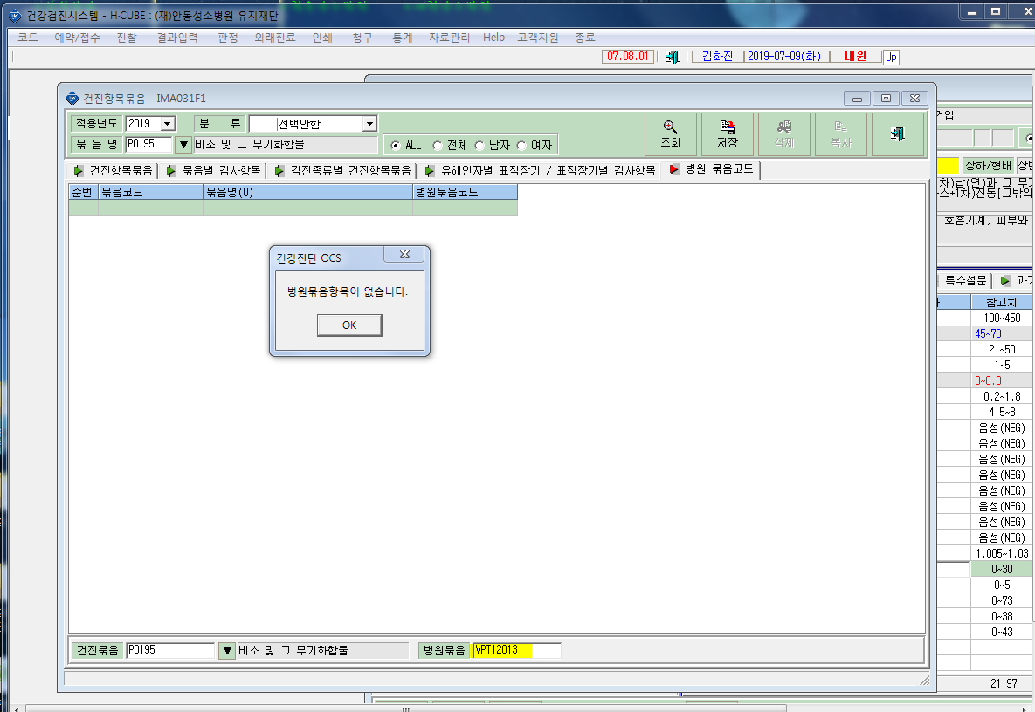
* 비소가 병원묶음코드가 설정이 안됩니다. 확인부탁드립니다.

